Sheet1
BẢNG MÔ TẢ CHI TIẾT LẬP TRÌNH TRẦN THỊ THẠCH THẢO HD: 0784223W

 | TÊN HỢP ĐỒNG | TRẦN THỊ THẠCH THẢO HD: 0784223W | LOẠI WEBSITE | CB + RP + SSL + Đóng dấu logo + Popup + Đăng kí nhận tin + ảnh QR
 | TÊN NVKD | TRẦN NGỌC ÁNH-VÕ THU PHƯƠNG
 | LINK DEMO | http://design15.ninavietnam.org/tem_tranthithachthao_0784223w_t5/

 | THÔNG TIN LIÊN HỆ
 | TÊN NVKD | TRẦN NGỌC ÁNH-VÕ THU PHƯƠNG | TÊN TPCC | NGUYỄN THỊ MỸ HẠNH
 | MAIL KD - SĐT | VOTHUPHUONG.NINA@GMAIL.COM-NGOCANH2003@GMAIL.COM | MAIL PGD - SĐT | myhanh.nina@gmail.com
 | TÊN QUẢN LÝ | LỮ NGỌC TRỌNG
 | MAIL QL - SĐT | lungoctrong.nina@gmail.com

STT | TÊN CHỨC NĂNG | MÔ TẢ CHI TIẾT CHỨC NĂNG | Ý KIẾN PHẢN HỒI CỦA KH | GHI CHÚ
1 | CHÚ Ý | Khách hàng yêu cầu Source code bên mình code phải chuẩn, không copy source , không có những câu lệnh và chuỗi thừa trong từng danh mục của trang website khi code KH yêu cầu ngắn link: tenmien.com/tên sản phẩm,dịch vụ Đăng ký đầy dủ những mục bên dưới: robots.txt : dk cho khách hàng XML Sitemaps : dk cho khách hàng, làm trong trang admin co tu thay đổi Doctype: dk cho khách hàng Encoding: dk cho khách hàng Hình ảnh phải có đầy đủ thẻ thuộc tính ALT (tự lấy tên Hình ảnh làm ALT) Google™ Analytics: dk cho khách hàng, làm trong trang admin co tu thay đổi Dublin Core: dk cho khách hàng Geo Meta Tags: dk cho khách hàng Favicon: dk cho khách hàng, làm trong trang admin co tu thay đổi | OK
2 | Hỗ trợ SEO | Có khung nhập nội dung hỗ trợ SEO cho các thanh danh mục mặc định trong web. | OK
3 | PHẦN HÌNH ẢNH NỘI DUNG | NHỜ ANH HỖ TRỢ TRONG QUÁ TRÌNH LẬP TRÌNH GIỮ LẠI TOÀN BỘ HÌNH ẢNH SLIDER,LOGO,…. THÔNG TIN TRÊN DEMO ĐỪNG BỎ ĐI GIÚP EM | OK
3 | logo | Hiệu ứng: http://nhanmacthoitrang.com/ hiệu ứng banner tiêu đề: http://nhanmacthoitrang.com/ Hotline: 2 số | OK
4 | MENU-TRANG CHỦ | click vào hiện ra web | OK
5 | MENU- GIỚI THIỆU | DẠNG BÀI VIẾT * Trang chủ* Cho nhập nhiều ảnh và cho chạy qua. mô tả ngắn + có hiệu ứng trên tiêu đề +ảnh dc nhập nhiều ảnh ** Tranng trong ** -DẠNG BÀI VIẾT BÌNH THƯỜNG | OK
6 | MENU- SẢN PHẨM | dạng SP xổ 3 cấp - Chú ý + cho check danh mục cấp 1 ngoài trang chủ trên Thanh MENU, và có cột sp ở trang trong ** Trang Chủ ** - Check tối đa 4x2 sp thuộc danh mục cấp 1 ra ngoài trang chủ tất cả đều cho phân trang - cho nút check Khuyến mãi ra ngoài trang chủ + Bộ sưu tập dạng tag thương hiệu cho tạo nhiều tên bộ sưu tập. trong mục sp cho 1 nút check vào bộ sưu tập như danh mục cấp 1 như trang https://sbcombineco.com/ +dc nhập 2 ảnh và nhập 1 ảnh đều dc trên các sp ngoài trang chủ (rê chuột vào chuyển ảnh. +giá sỉ: cho tự nhập nếu ko nhập giá thì hiện số dt 2 giá + %giảm giá ** Trang Trong ** - Giống trang chủ, có tột sp bên trái trình bày như trang https://sbcombineco.com/apl-4 ** Trang chi tiết ** - Dạng SP bình thường, có cột sp bên trái | OK
 | MENU-DV | DẠNG NHIỀU BÀI VIẾT CHO NHẬP ẢNH ĐẠI DIỆN TRONG ADMIN hiệu ứng chạy 4s
 | MENU-TIN TỨC | DẠNG BÀI VIẾT
 | MENU-TUYỂN DỤNG | dạng nhiều bài viết
10 | MENU-liên hệ | Form liên hệ cơ bản | OK
 | menu ảnh xưởng | dạng nhiều album. Bấm vào 1 album là vào trang trong cho hiệu ứng chạy
11 | SILE | - Hiệu ứng đơn giản 4S -cho chèn link - text nhập riêng | OK
 | icon tiêu chí | dc thay đổi icon và tự nhập mô tả ko trang trog
 | banner | nhiều banner gắn link
16 | Đóng dấu | - - cho SP, cho tùy chỉnh kích cỡ trong admin và dc thay đổi vị trí đóng dấu | OK
15 | VIDEO | cho gắn link yutube. | OK
17 | BẢN ĐỒ | cho gắn NHIỀU map | OK
18 | fanpage | cho gắn link fanpage | OK
19 | chú ý | 1.khi kéo chuột hiển thị thanh menu chạy theo, tăng tốc dộ load web. 2.Có thêm cột icon dc tự nhập bên tay trái 3.Trang trong có cột bên tay trái là sp và bài viết | 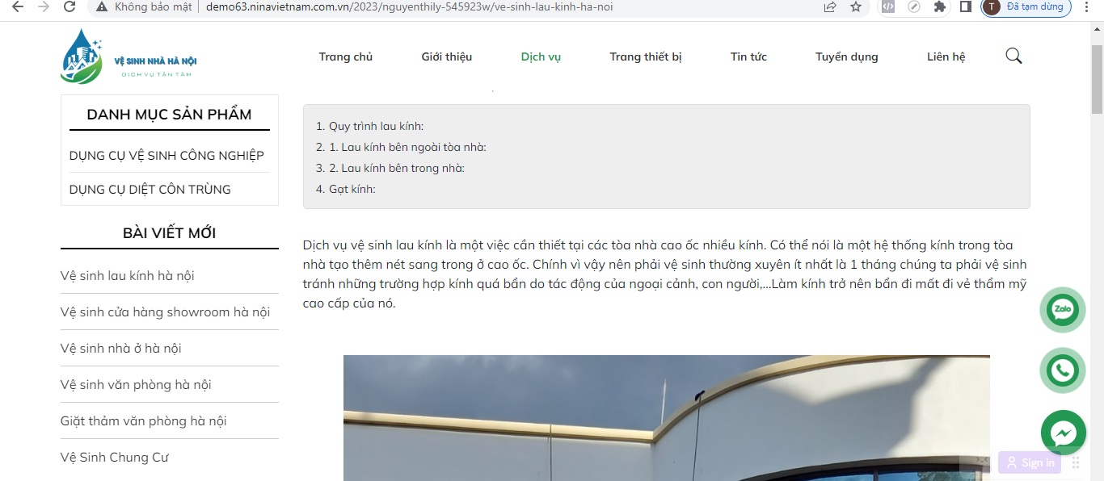 OK
20 | icon các kênh liên kết | cho phép liên kết các mạng xã hội | OK
21 | icon messeger | đặt link messenger chát | 4 icon nằm bên phải website , 1 hàng dọc, trên mobile nằm hàng ngang bên dưới
22 | icon zalo | số điện thoại khách hàng
23 | icon fb | đặt link fb
24 | icon điện thoại | hiển thị số điện thoại
25 | Fanpage | Chèn link fanpage,nhiều hơn hiển thị phía dưới | OK
26 | Footer | Thông tin nhận trong cấu hình. Tick danh mục hiển thị trên footer. MXH chèn link. Google map. Chính sách nhiều bài viết, tick nổi bật dưới footer. | OK
27 | Copy right | Cho phép thay đổi nội dung dòng dưới copy right. Nút mũi tên kéo về đầu trang. Hiện khi scroll web xuống. | OK
28 | Tối ưu link | Khách hàng nhờ bên mình hỗ trợ tối ưu link để viết bài SEO | OK
29 | Đăng kí sitemaps | Nhờ anh hỗ trợ giúp em phần sitemaps chuẩn để hỗ trợ tốt nhất cho khách hàng | OK
30 | SEO quake | Đẩy đủ tất cả tính năng của công cụ seo quake | OK
31 | Nút tích hơp | Nút tích hợp cơ bản như demo | OK
32 | Liên hệ | Form liên hệ cơ bản | OK
 | POPUP | HIỆN 6S

